关系图
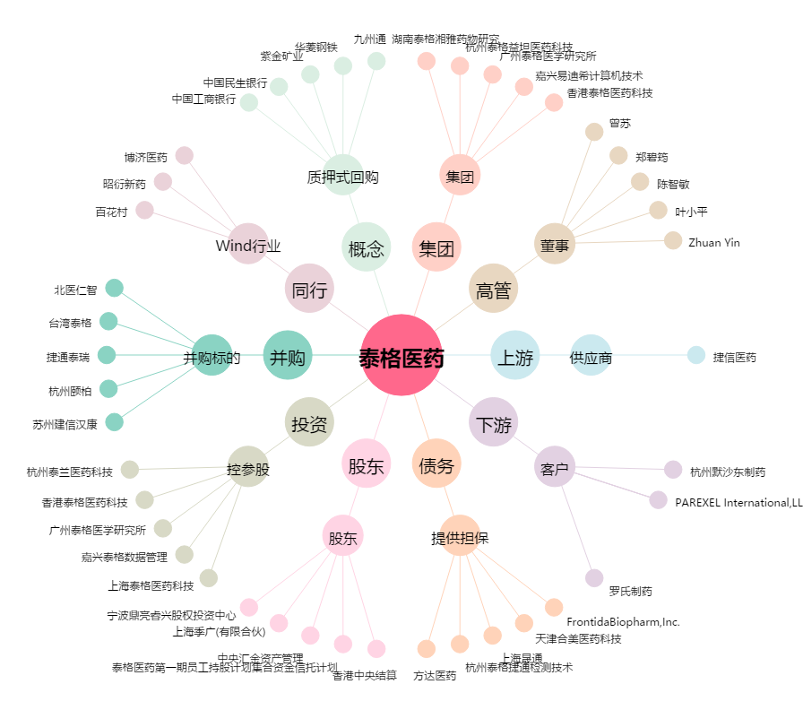
泰格医药[300347.SZ] - 关系概览图

